상품제안서
에코라이프 휴대용 패션 보온보냉가방 도시락 가방(소) | 상품코드: F26795

 |  |  |  |  |  |  | 02-412-0044 | www.easy1.co.kr
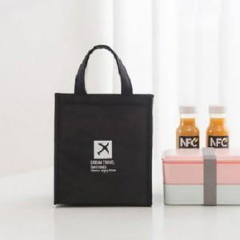

【상세/제작정보】 | 기본수량 미만 인쇄시 비용 추가.

【인쇄/포장옵션】 | 실크 / 포장불가능

【공급단가】 | 수량 | 180~ | 540~ | 1,000~ | 3,000~ | 5,000~
*VAT별도 | 단가 | 3,500원 | 3,440원 | 3,360원 | 3,270원 | 3,220원

【상품 URL】 | http://www.easy1.co.kr/src/goods_detail.php?gdno=26795

